Sheet1

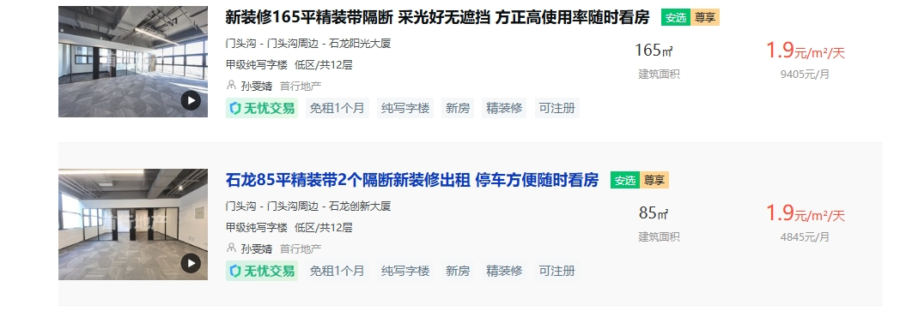
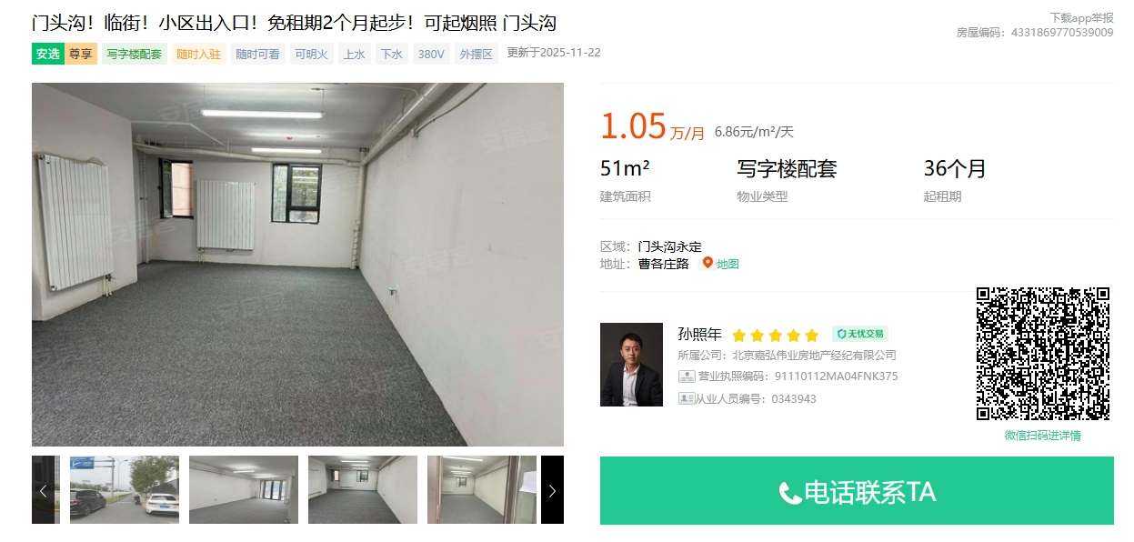
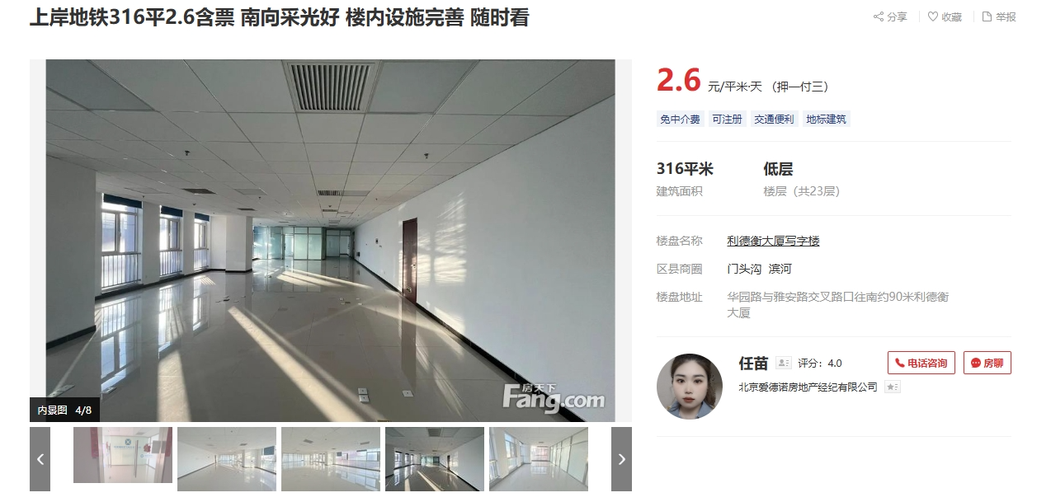

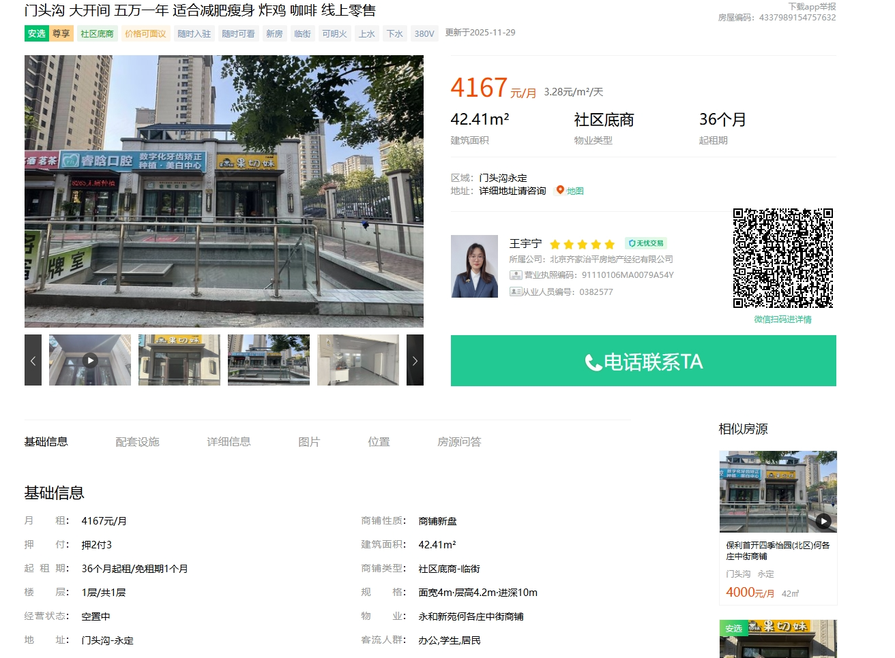

出租面积 | 1383.3

 |  |  | 年租金 | 剩余租赁期
1 | 2024-09-01 | 2025-08-31 | 120 | 0
2 | 2025-09-01 | 2026-08-31 | 120 | 0.75 | 90 | 2.3766870765
3 | 2026-09-01 | 2027-08-31 | 120 | 1 | 120
4 | 2027-09-01 | 2028-08-31 | 120 | 1 | 120
5 | 2028-09-01 | 2029-08-31 | 130 | 1 | 130
6 | 2029-09-01 | 2030-08-31 | 130 | 1 | 130
 |  |  |  | 4.75 | 590 | 2.4600796055

